상품제안서
DV PRO3플러스 다이어리 25절-[일시품절] | 상품코드: F21847

 |  |  |  |  |  |  | 02-412-0044 | www.easy1.co.kr
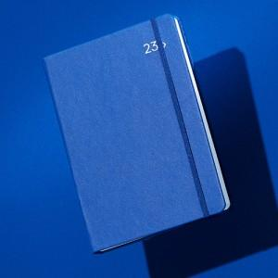 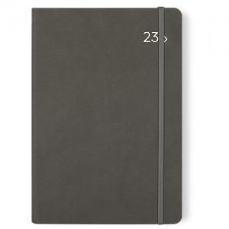 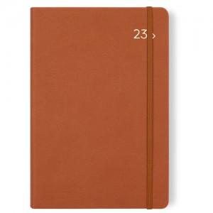

【상세/제작정보】

【인쇄/포장옵션】 | 불박 / OPP(비닐)

【공급단가】 | 수량 | 200~ | 500~ | 1,000~ | 3,000~ | 5,000~
*VAT별도 | 단가 | 9,450원 | 9,100원 | 8,750원 | 8,400원 | 8,190원

【상품 URL】 | https://dev.easy1.co.kr:443/src/goods_detail.php?gdno=21847

